Sheet1
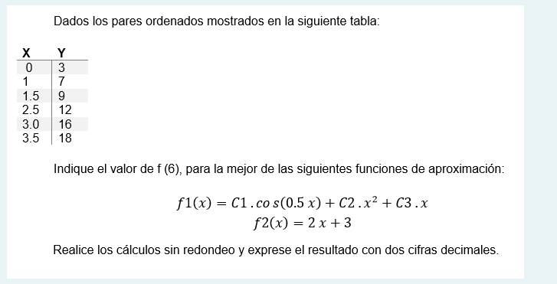

 |  |  |  |  |  | x | y | cos(0,5x) | cos cos | x cos | cos x2 | cos y | x2 x2 | x x2 | x2 y | x x | x y
 |  |  |  |  |  | 0 | 3 | 1 | 1 | 0 | 0 | 3 | 0 | 0 | 0 | 0 | 0
 |  |  |  |  |  | 1 | 7 | 0.87758256189 | 0.77015115293 | 0.87758256189 | 0.87758256189 | 6.1430779332 | 1 | 1 | 7 | 1 | 7
 |  |  |  |  |  | 1.5 | 9 | 0.73168886887 | 0.53536860083 | 1.0975333033 | 1.646299955 | 6.5851998199 | 5.0625 | 3.375 | 20.25 | 2.25 | 13.5
 |  |  |  |  |  | 2.5 | 12 | 0.3153223624 | 0.099428192227 | 0.78830590599 | 1.970764765 | 3.7838683487 | 39.0625 | 15.625 | 75 | 6.25 | 30
 |  |  |  |  |  | 3 | 16 | 0.070737201668 | 0.0050037516998 | 0.212211605 | 0.63663481501 | 1.1317952267 | 81 | 27 | 144 | 9 | 48
 |  |  |  |  |  | 3.5 | 18 | -0.17824605565 | 0.031771656355 | -0.62386119477 | -2.1835141817 | -3.2084290017 | 150.0625 | 42.875 | 220.5 | 12.25 | 63
 |  |  |  |  |  | 11.5 | 65 | 2.8170849392 | 2.441723354 | 2.3517721814 | 2.9477679151 | 17.435512327 | 276.1875 | 89.875 | 466.75 | 30.75 | 161.5

 |  |  |  |  |  |  | x | y |  | f1(x) | s1 | f2(x) | s2
 |  |  |  |  |  |  | 0 | 3 |  | 2.3731630198 | 0.3929245998 | 3 | 0
 |  |  |  |  |  |  | 1 | 7 |  | 6.5778903576 | 0.17817655018 | 5 | 4
f1 = C1 O1 + C2 O2 + C3 O3 | ∑ O1 * O1 | ∑ O1 * O2 | ∑ O1 * O3 | c1 | ∑ O1 * y |  | 1.5 | 9 |  | 8.7036816627 | 0.087804557029 | 6 | 9
 | ∑ O2 * O1 | ∑ O2 * O2 | ∑ O2 * O3 | c2 | ∑ O2 * y |  | 2.5 | 12 |  | 13.10841548 | 1.2285848773 | 8 | 16
O1 = cos(0,5x) | ∑ O3 * O1 | ∑ O3 * O2 | ∑ O3 * O3 | c3 | ∑ O3 * Y |  | 3 | 16 |  | 15.448793613 | 0.30382848075 | 9 | 49
O2 = x^2 |  |  |  |  |  |  | 3.5 | 18 |  | 33.598005053 | 243.29776165 | 10 | 64
o3 = x | cos * cos | cos x^2 | x cos | c1 | cos y |  |  |  |  |  | 245.48908071 |  | 142
 | cos x^2 | x2 x2 | x x2 | c2 | x2 y
 | x cos | x x2 | x x | c3 | x y

 | 2.8170849392 | 2.9477679151 | 2.3517721814 | c1 | 17.435512327
 | 2.9477679151 | 276.1875 | 89.875 | c2 | 466.75
 | 2.3517721814 | 89.875 | 30.75 | c3 | 161.5 |  |  |  | 33.60

 | c1 | 2.37316301975992 |  |  | 2.3731630198
 | c2 | 0.29919851288059 |  |  | 0.29919851288
 | c3 | 4.19604536208156 |  |  | 4.1960453621

 |  | 2,3732 * cos(0,5x) + 0,2992 * X^2 + 4,1960x

Sheet2
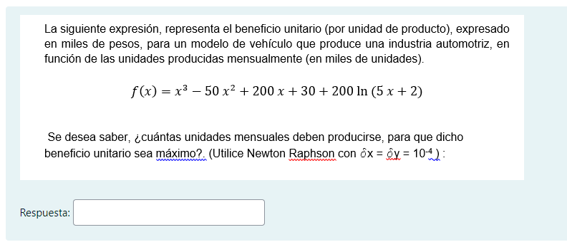

 |  |  |  |  |  |  |  |  | dx = |Xi+1 - Xi|
 |  |  |  |  |  |  |  |  | dy = |f(Xi+1)|
 |  |  |  |  |  |  |  |  | Xi+1 = Xi - (f(Xi) /f'(Xi))

 |  | Cnd corete
1) Ec |  | dx <= 0,0001

x^3 - 50x^2 + 200x + 30 + 200 ln(5x + 2)
(1000 + 15x^3 - 494x^2 -200x)/5x+2 + 200 |  | Xi | f(Xi) | f'(Xi) | Xi+1 | dx | dy
 |  | 2.5 | 37.715517241 | -108.78121284 | 2.8467098431 | 0.34670984314 | 1.2411099778
 |  | 2.8467098431 | 1.2411099778 | -101.89304822 | 2.8588903599 | 0.012180516723 | 0.0013088780881 | 1.2872725079E-05
x | y | 2.8588903599 | 0.0013088780881 | -101.67839988 | 2.8589032326 | 1.2872725079E-05 | 1.4546799321E-09 | 1.45E-09
0 | 700
0.5 | 372.97222222 |  |  |  |  |  |  |  |  | 2,85890323259173 * 1000
1 | 245.85714286
1.5 | 162.01315789 |  |  |  |  |  |  |  |  | 2858.9032326
2 | 95.333333333
2.5 | 37.715517241
3 | -14.176470588
3.5 | -61.967948718
4 | -106.54545455
4.5 | -148.43367347
5 | -187.96296296
5.5 | -225.35169492
6 | -260.75
6.5 | -294.26449275
7 | -325.97297297
7.5 | -355.9335443
8 | -384.19047619
8.5 | -410.77808989
9 | -435.72340426
9.5 | -459.0479798
10 | -480.76923077
10.5 | -500.90137615
11 | -519.45614035
11.5 | -536.44327731
12 | -551.87096774
12.5 | -565.74612403

Sheet3
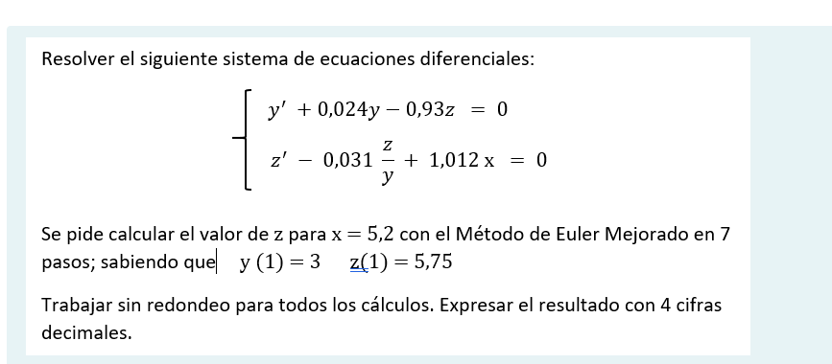

 |  |  |  |  |  |  |  |  |  |  | Yi+1 = Yi + h/2 [f(Xi;Yi) + f(Xi+1;Yi+1)]

y' = - 0,024y + 0,93z = f
z' = 0,031z/y - 1,012x = g
 | a) Euler Mejorado
Inicial |  |  |  |  |  |  | EULER 1er ORD |  | Yi+1 = Yi +hf(Xi;Yi)
 | Xi | Yi | Zi | f(x;y;z) | g(x;y;z) | Xi+1 | Yi+1 | Zi+1 | f(x;y;z) | g(x;y;z) | Yi+1 | Zi+1
x;y;z = 1;3;5,75 | 1 | 3 | 5.75 | 5.2755 | -0.95258333333 | 1.6 | 6.1653 | 5.17845 | 4.6679913 | -1.5931620213 | 5.98304739 | 4.9862763936
 | 1.6 | 5.98304739 | 4.9862763936 | 4.4936439087 | -1.5933645757 | 2.2 | 8.6792337352 | 4.0302576482 | 3.5398380032 | -2.2120049519 | 8.3930919636 | 3.8446655353
z(5,2) | 2.2 | 8.3930919636 | 3.8446655353 | 3.3741047407 | -2.2121996752 | 2.8 | 10.417554808 | 2.5173457302 | 2.0911102137 | -2.8261090178 | 10.03265645 | 2.3331729274
 | 2.8 | 10.03265645 | 2.3331729274 | 1.9290670677 | -2.8263907069 | 3.4 | 11.190096691 | 0.63733850328 | 0.32416248748 | -3.4390343769 | 10.708625316 | 0.45354540229
0.6 | 3.4 | 10.708625316 | 0.45354540229 | 0.16479021654 | -3.4394870483 | 4 | 10.807499446 | -1.6101468267 | -1.7568165356 | -4.0526185107 | 10.231017421 | -1.7940862654
 | 4 | 10.231017421 | -1.7940862654 | -1.9140446449 | -4.0534360844 | 4.6 | 9.0825906338 | -4.2261479161 | -4.1482997371 | -4.6696243631 | 8.4123141061 | -4.4110043997
 | 4.6 | 8.4123141061 | -4.4110043997 | -4.3041296302 | -4.6714548776 | 5.2 | 5.829836328 | -7.2138773262 | -6.8488219853 | -5.3007596013 | 5.0664286215 | -7.4026687433
 | 5.2 | 5.0664286215 | -7.4027

